Sheet2
成交时间 | 上市时间 | 成交周期(天) | 楼栋号 | 单元号 | 总楼层 | 楼层号 | 房间号 | 许可证号 | 物业类型 | 户型 | 成交面积(㎡) | 成交金额(万元) | 成交单价(元/㎡)
2025-05-22 08:00:43 |  |  | 9# | 1 |  | -3 | -3-118 | X京房权证朝字第627606号 | 车库/车位 | 其他 | 40.72 | 16.06 | 3943
2025-05-22 08:00:43 |  |  | 9# | 1 |  | -2 | -2-059 | X京房权证朝字第627606号 | 车库/车位 | 其他 | 36.71 | 14.47 | 3943
2025-05-22 08:00:43 |  |  | 9# | 1 |  | -3 | -3-197 | X京房权证朝字第627606号 | 车库/车位 | 其他 | 36.71 | 14.47 | 3943
2025-05-15 08:00:43 |  |  | 9# | 1 |  | -3 | -3-532 | X京房权证朝字第627606号 | 车库/车位 | 其他 | 36.71 | 15 | 4086
2025-04-22 08:00:43 |  |  | 9# | 1 |  | -3 | -3-099 | X京房权证朝字第627606号 | 车库/车位 | 其他 | 35.96 | 14.23 | 3956
2025-04-22 08:00:43 |  |  | 9# | 1 |  | -3 | -3-5071 | X京房权证朝字第627606号 | 车库/车位 | 其他 | 36.8 | 14.56 | 3956
2025-04-22 08:00:43 |  |  | 9# | 1 |  | -2 | -2-019 | X京房权证朝字第627606号 | 车库/车位 | 其他 | 40.72 | 16.11 | 3956
2025-04-22 08:00:43 |  |  | 9# | 1 |  | -3 | -3-167 | X京房权证朝字第627606号 | 车库/车位 | 其他 | 35.38 | 14 | 3956
2025-04-22 08:00:43 |  |  | 9# | 1 |  | -3 | -3-026 | X京房权证朝字第627606号 | 车库/车位 | 其他 | 40.72 | 16.11 | 3956
2025-02-26 08:00:43 |  |  | 9# | 1 |  | -2 | -2-029 | X京房权证朝字第627606号 | 车库/车位 | 其他 | 40.72 | 8.14 | 2000
2024-11-06 08:00:43 |  |  | 9幢 |  |  | -3 | -3-203 | 现：X京房权证朝字第627606号 | 车库/车位 | 其他 | 36.71 | 15 | 4086
2024-11-06 08:00:43 |  |  | 9幢 |  |  | -3 | -3-327 | 现：X京房权证朝字第627606号 | 车库/车位 | 其他 | 36.71 | 25 | 6810
2024-09-18 08:00:43 |  |  | 9幢 |  |  | -2 | -2-012 | 现：X京房权证朝字第627606号 | 车库/车位 | 其他 | 37.1 | 25.5 | 6873
2024-07-02 08:00:43 |  |  | 9幢 |  |  | -3 | -3-129 | 现：X京房权证朝字第627606号 | 车库/车位 | 其他 | 37.49 | 15 | 4001
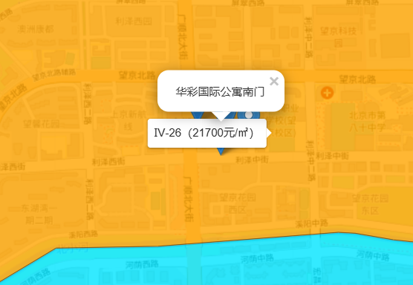

 |  |  |  |  |  |  | https://sf.taobao.com/list/0.htm?auction_source=0&st_param=0&auction_start_seg=-1&q=%B9%E3%CB%B3%B1%B1%B4%F3%BD%D6

